Sheet1
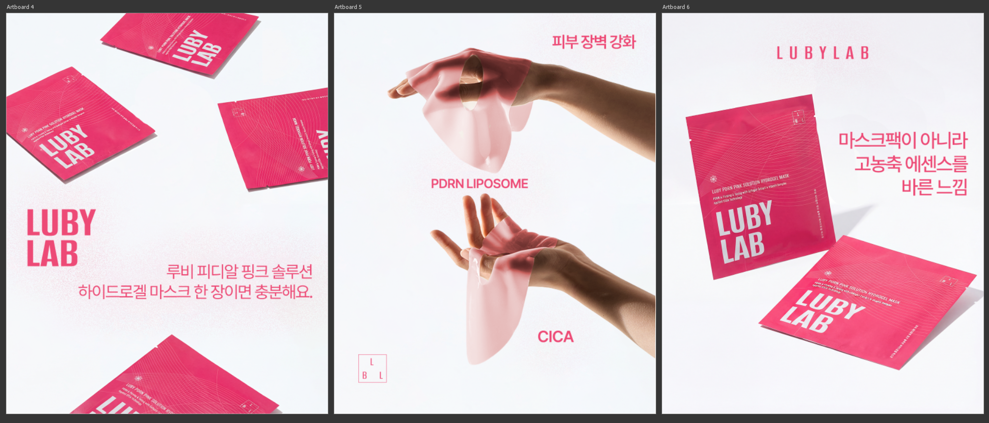
오늘 밤 바로 예뻐지고 싶은데 피부 컨디션이 별로라면? 💗 루비 피디알엔 핑크 솔루션 하이드로겔 마스크 한 장이면 충분해요. 피부에 밀착되는 하이드로겔과 CICA – PDRN Liposome™이 깊숙이 흡수되어 단 20분 만에 촉촉하고 핑크빛 도는 물광 피부 완성. 번들거림 없는, 진짜 내 피부 같은 예쁨이에요. ✨ #루비랩 #하이드로겔마스크 #물광피부 #핑크글로우 #피부광채 #마스크팩추천 #홈케어 #스킨케어루틴 #뷰티스타그램 #코덕 | 보습만 하고 끝내시나요? 아니면 피부 회복과 보호까지 하시나요? 🌿 루비 피디알엔 핑크 솔루션 하이드로겔 마스크는 다릅니다. 💗 PDRN Liposome 으로 피부 회복 🌱 CICA로 민감 피부 진정 🛡 피부 장벽 강화 한 장으로, 수분 그 이상의 케어를 경험하세요. #피부장벽케어 #시카마스크 #진정케어 #재생마스크 #민감피부추천 #마스크팩 #데일리케어 #K뷰티 #Kbeauty | 마스크팩이 아니라, 고농축 에센스를 바른 느낌. 🍑 루비 피디알엔 핑크 솔루션 하이드로겔 마스크로 ✔ 속까지 촉촉한 수분 충전 ✔ 맑고 생기 있는 피부 톤 ✔ 자연스러운 핑크 물광 완성 집에서도 스파 다녀온 듯한 피부를 만나보세요. ✨ #물광마스크 #광채피부 #피부관리템 #마스크팩추천 #셀프스킨케어 #꿀피부 #뷰티템 #신상마스크팩 #루비랩

